Worksheet
 | Alklima B.V.
 | Van Hennaertweg 29
 | 2952 CA Alblasserdam
 | NEDERLAND
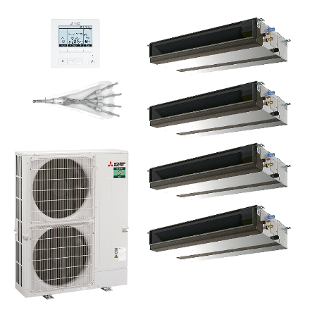
Code | KQH-ZM200I (INCL. POMP) SET
Product | Quatro kanaal 19,0 kW (power inverter) incl. pomp

Vermogen & prestaties
Naam |  | Waarde | Eenheid
Koelcapaciteit totaal |  | 9.20 - 22.40 | kW
Verwarmingscapaciteit totaal |  | 7.10 - 25.00 | kW

Elektrische gegevens
Naam |  | Waarde | Eenheid
Maximale stroomsterkte (MCA) |  | 27.9 | A
Afzekering apparaat |  | 32 | A
Aansluiting voeding |  | Op buiten-unit
Bekabeling tussen buiten- en binnen-unit |  | 4x 1,5mm²
Voeding, fase & frequentie buitendeel |  | 400V / 3~N+a / 50 Hz

Technische gegevens
Naam |  | Waarde | Eenheid
Type koudemiddel (GWP) |  | R32 (675)
Voorgevuld tot x meter leidinglengte |  | 30 | m
Extra vulling per meter leidinglengte |  | 40 | g
Max. hoogteverschil |  | 30 | m
Luchtdebiet buitendeel |  | 8400 | m3/h
Externe statische druk |  | 35/50/70/100/150 Pa | Pa
Bedrijfstemperatuur koelen (Dry Bulb) |  | -15.00 - 46.00 | °C
Bedrijfstemperatuur verwarmen (Wet Bulb) |  | -20.00 - 21.00 | °C
Max. leidinglengte totaal |  | 100 | m
Aantal binnenunits totaal |  | 4

Geluidsprestaties
Naam |  | Waarde | Eenheid
Geluidsdrukniveau binnenunit koelen |  | 27.00 - 35.00 | dB(A)
Geluidsdrukniveau binnenunit verwarmen |  | 27.00 - 35.00 | dB(A)
Geluidsvermogenniveau binnenunit |  | 58 | dB(A)
Geluidsdrukniveau buitenunit koelen |  | 59 | dB(A)
Geluidsdrukniveau buitenunit verwarmen |  | 62 | dB(A)
Geluidsvermogenniveau buitenunit |  | 77 | dB(A)

Afmetingen & aansluitingen
Naam |  | Waarde | Eenheid
Nom. diameter vloeistofleiding |  | 3/8"
Afmetingen binnen-unit (HxBxD) |  | 250 x 900 x 732 | mm
Gewicht binnenunit |  | 26.5 | kg
Afmetingen buiten-unit (HxBxD) |  | 1338 × 1050 × 330 | mm
Gewicht buitenunit |  | 137 | kg

Uitvoering & werking
Naam |  | Waarde | Eenheid
Werkingsprincipe |  | Koelen en verwarmen
Model (binnenunit) |  | Plafondinbouw (kanaal)
Kleur binnenunit |  | Overig
Inverter gestuurd |  | Ja
Voorzien van winterregeling |  | Ja (-15°C)
Met draadloze afstandsbediening |  | Nee
Met afstandsbediening |  | Ja
Met klokprogramma/timer |  | Ja
Met luchtzuiveringsfilter |  | Ja
Met geurfilter |  | Nee

